DASHBOARD
UI Design Dashboard Data Penduduk | Excel & VBA Tutorial
1,962
1,017
1,441

JUMLAH ANAK
JUMLAH IBU RUMAH TANGGA
JUMLAH KEPALA KELUARGA

JUMLAH PENDUDUK SESUAI KELURAHAN
4,141
JUMLAH PENDUDUK
507
PEREMPUAN
LAKI - LAKI
 | Pernah sekolah
 | 89%
 | Belum Pernah
 | 11%
Pondok Rajeg
349
Pabuaran Mekar
342
4,648
2,275
2,373
PENDUDUK BERSEKOLAH
PENDUDUK BELUM BERSEKOLAH
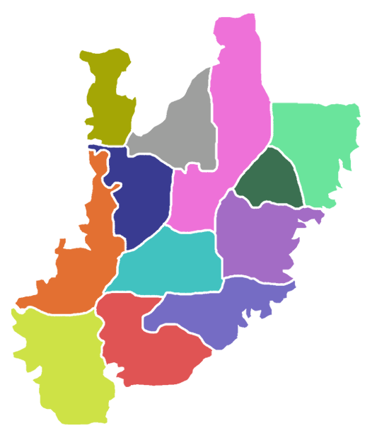

Harapan Jaya
357
PENDUDUK SESUAI DENGAN USIA & JENIS KELAMIN
Ciriung
362
 | Laki - Laki | Perempuan
65 - Atas | 4% | -3%
56 - 65 Tahun | 8% | -8%
46 - 55 Tahun | 7% | -7%
36 - 45 Tahun | 4% | -4%
26 - 35 Tahun | 6% | -6%
17 - 25 Tahun | 7% | -7%
12 - 16 Tahun | 3% | -4%
6 - 11 Tahun | 7% | -7%
0 - 5 Tahun | 4% | -4%
 | Total
Kurang Mampu | 1,549
Mampu | 1,560
Sangat Mampu | 1,539
PENDUDUK BERDASARKAN STATUS EKONOMI

Tengah
350
4648
Pabuaran
349
Cirimekar
351

Sukahati
359
Cibinong
343

Pakansari
366
Nanggewer Mekar
392
STATUS PERNIKAHAN
GOLONGAN DARAH
 | Total
Belum Kawin | 2042
Cerai Hidup | 87
Cerai Mati | 293
Kawin | 2226
 | Count of Golongan Darah
A | 1,160
AB | 1,176
B | 1,127
O | 1,185
Karadenan
378
 | Total
BLT | 515
BPNT | 510
Bukan Penerima | 1539
KARTU PRAKERJA | 513
KIP | 499
PBIN | 540
PKH | 532
Nanggewer
350

TOTAL PENDUDUK

4648
PETA KECAMATAN CIBINONG, KAB. BOGOR - JAWA BARAT

